2.Pivot vc
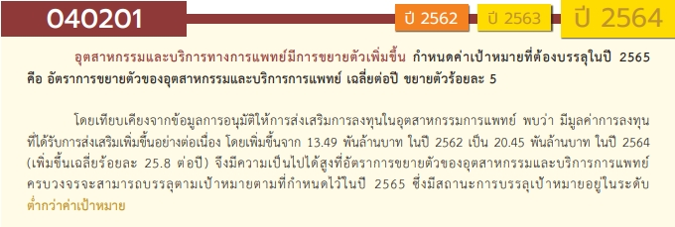
องค์ประกอบ/ปัจจัย | ปีงบประมาณ
 | 2561 | 2562 | 2563 | 2564 | 2565 | 2566 | 2567 | รวมจำนวนโครงการทั้งหมด
040201V01 |  |  | 3 | 6 | 6 | 2 |  | 17
040201F0101 |  |  | 3 | 5 | 6 |  |  | 14
040201F0102 |  |  |  | 1 |  | 2 |  | 3
040201V02 | 1 |  | 7 | 7 | 6 |  |  | 21
040201F0201 | 1 |  | 7 | 7 | 6 |  |  | 21
040201F0202
040201V03 |  | 1 | 4 | 5 | 3 | 6 |  | 19
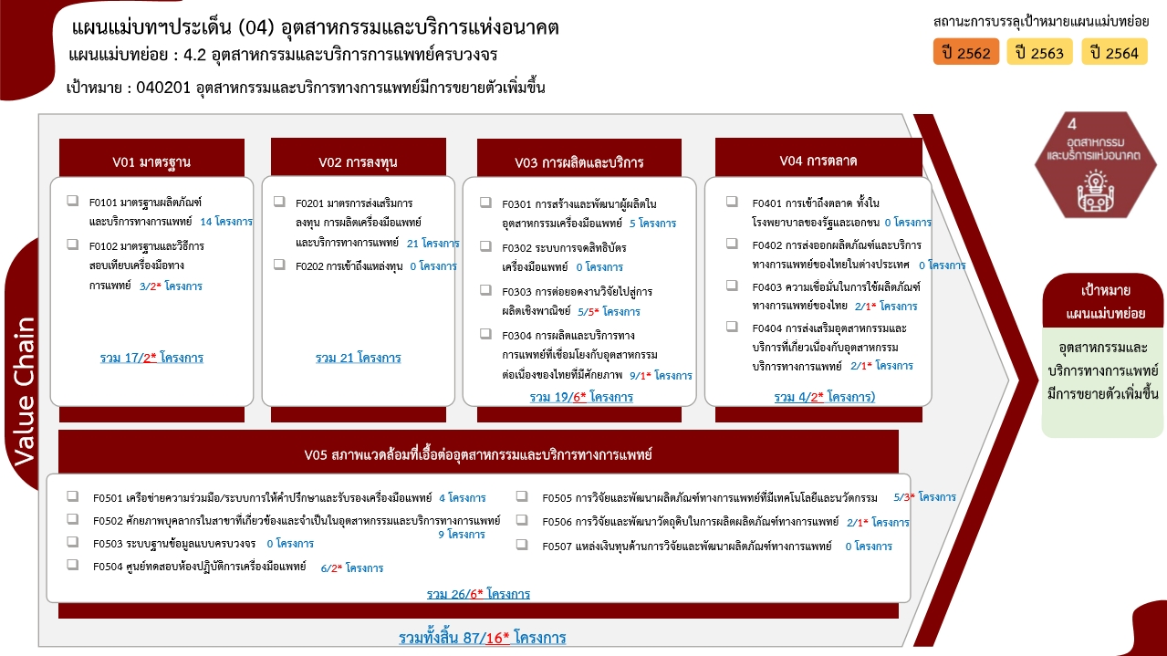
040201F0301 |  | 1 | 3 | 1 |  |  |  | 5
040201F0302
040201F0303 |  |  |  |  |  | 5 |  | 5
040201F0304 |  |  | 1 | 4 | 3 | 1 |  | 9
040201V04 |  |  | 2 |  |  | 2 |  | 4
040201F0401
040201F0402
040201F0403 |  |  | 1 |  |  | 1 |  | 2
040201F0404 |  |  | 1 |  |  | 1 |  | 2
040201V05 |  | 4 | 9 | 5 | 2 | 5 | 1 | 26
040201F0501 |  | 1 | 1 | 1 | 1 |  |  | 4
040201F0502 |  | 1 | 4 | 3 | 1 |  |  | 9
040201F0503
040201F0504 |  | 1 | 3 |  |  | 2 |  | 6
040201F0505 |  | 1 |  | 1 |  | 2 | 1 | 5
040201F0506 |  |  | 1 |  |  | 1 |  | 2
040201F0507
รวมจำนวนโครงการทั้งหมด | 1 | 5 | 25 | 23 | 17 | 15 | 1 | 87

 |  |  |  |  |  |  |  |  | หมายเหตุ: n* หมายถึง โครงการเพื่อขับเคลื่อนการบรรลุเป้าหมายตามยุทธศาสตร์ชาติ ประจำปีงบประมาณ พ.ศ. 2566

4.รวม
โครงการภายใต้เป้าหมายแผนแม่บทย่อย : 040201 อุตสาหกรรมและบริการทางการแพทย์มีการขยายตัวเพิ่มขึ้น
โครงการที่ปรากฎเป็นโครงการที่ผ่านการอนุมัติจากผู้บริหาร (M7) ของหน่วยงานเท่านั้น (ข้อมูล ณ เดือนมีนาคม 2565)

ชื่อโครงการ / การดำเนินงาน | ปีงบประมาณ | วันที่เริ่มต้นโครงการ | วันที่สิ้นสุดโครงการ | หน่วยงานระดับกองหรือเทียบเท่า | หน่วยงานระดับกรมหรือเทียบเท่า | หน่วยงานระดับกระทรวงหรือเทียบเท่า | ประเภทโครงการ | องค์ประกอบ | ปัจจัย
โครงการศูนย์บริการสุขภาพแบบครบวงจรแห่งภาคเหนือและอนุภูมิภาคลุ่มแม่น้ำโขง (โครงการพัฒนาสังคมและคุณภาพชีวิตภาคเหนือ) | 2561 | ตุลาคม 2560 | กันยายน 2563 | ส่วนนโยบายและแผน | มหาวิทยาลัยแม่ฟ้าหลวง | กระทรวงการอุดมศึกษา วิทยาศาสตร์ วิจัยและนวัตกรรม |  | 040201V02 | 040201F0201
โครงการเมดดิโคโพลิส : เวชนครและสารสนเทศชีวการแพทย์” (Medicopolis & Health Informatics: MEDICOPOLIS Program) /YMID เพื่อพัฒนาพื้นที่บริการด้านสุขภาพการแพทย์/ท่องเที่ยวแบบครบวงจรผ่านการพัฒนาเครือข่าย/ถ่ายทอดเทคโนโลยีด้านชีววิทยาศาสตร์ทั้งเชิงสาธารณะประโยชน์ส่งเสริมคุณภาพชีวิตของประชาชน และพัฒนาเทคโนโลยีทางการแพทย์/นวัตกรรมที่เกี่ยวข้องสู่เชิงพาณิชย์ | 2562 | ตุลาคม 2561 | กันยายน 2562 | โปรแกรมเวชนครและสารสนเทศชีวการแพทย์ | ศูนย์ความเป็นเลิศด้านชีววิทยาศาสตร์ (องค์การมหาชน) (ศลช.) | กระทรวงการอุดมศึกษา วิทยาศาสตร์ วิจัยและนวัตกรรม |  | 040201V05 | 040201F0501
โครงการส่งเสริมอุตสาหกรรมด้านผลิตภัณฑ์สุขภาพและเทคโนโลยี | 2562 | ตุลาคม 2561 | กันยายน 2562 | กองแผนงานและวิชาการ | กรมวิทยาศาสตร์การแพทย์ | กระทรวงสาธารณสุข |  | 040201V05 | 040201F0504
โครงการพัฒนาสมรรถนะผู้ประกอบการผลิตเครื่องมือแพทย์ให้สอดคล้องระบบคุณภาพตาม(ร่าง)หลักเกณฑ์และวิธีการที่ดีในการผลิตเครื่องมือแพทย์ ฉบับปรับปรุง | 2562 | พฤศจิกายน 2561 | สิงหาคม 2562 | กองควบคุมเครื่องมือแพทย์ | สำนักงานคณะกรรมการอาหารและยา | กระทรวงสาธารณสุข |  | 040201V03 | 040201F0301
โครงการพัฒนาระบบยา เพื่อความมั่นคงด้านยา และสร้างความสามารถในการแข่งขันในประชาคมเศรษฐกิจโลกและอาเซียน | 2562 | ตุลาคม 2561 | กันยายน 2562 | สำนักยา | สำนักงานคณะกรรมการอาหารและยา | กระทรวงสาธารณสุข |  | 040201V05 | 040201F0505
(62)โครงการพัฒนาอุตสาหกรรมการแพทย์และสุขภาพครบวงจร | 2562 | ตุลาคม 2561 | กันยายน 2562 | กองพัฒนานวัตกรรมและเทคโนโลยีอุตสาหกรรม | กรมส่งเสริมอุตสาหกรรม | กระทรวงอุตสาหกรรม |  | 040201V05 | 040201F0502
พัฒนาระบบมาตรฐาน PIC/S และผลิตภัณฑ์ใหม่ | 2563 | ตุลาคม 2562 | ธันวาคม 2564 |  | องค์การสุรา กรมสรรพสามิต | กระทรวงการคลัง |  | 040201V02 | 040201F0201
โครงการส่งเสริมพัฒนาผลิตภัณฑ์บริการด้านการแพทย์และสุขภาพในย่านและส่วนภูมิภาคของประเทศไทย (Medicopolis) เพื่อพัฒนา คุณภาพชีวิต ประชาชน โดยใช้ digital healthcare platform for Aging society | 2563 | ตุลาคม 2562 | กันยายน 2563 | โปรแกรมเวชนครและสารสนเทศชีวการแพทย์ | ศูนย์ความเป็นเลิศด้านชีววิทยาศาสตร์ (องค์การมหาชน) (ศลช.) | กระทรวงการอุดมศึกษา วิทยาศาสตร์ วิจัยและนวัตกรรม |  | 040201V05 | 040201F0501
พัฒนายา เภสัชพันธุศาสตร์ และเวชภัณฑ์ เพื่อถ่ายทอดสู่เชิงพาณิชย์และลดการนำเข้าจากต่างประเทศ | 2563 | ตุลาคม 2562 | กันยายน 2563 | โปรแกรมบริหารเภสัชภัณฑ์และเซลล์บำบัด | ศูนย์ความเป็นเลิศด้านชีววิทยาศาสตร์ (องค์การมหาชน) (ศลช.) | กระทรวงการอุดมศึกษา วิทยาศาสตร์ วิจัยและนวัตกรรม |  | 040201V01 | 040201F0101
โครงการสร้างศักยภาพการแข่งขันอุตสาหกรรมทางการแพทย์ Medical Hub ในระดับภูมิภาคด้วยมาตรฐานสากล | 2563 | ตุลาคม 2562 | กันยายน 2563 | ฝ่ายมาตรวิทยาเชิงกล | สถาบันมาตรวิทยาแห่งชาติ (มว.) | กระทรวงการอุดมศึกษา วิทยาศาสตร์ วิจัยและนวัตกรรม |  | 040201V02 | 040201F0201
โครงการส่งเสริมและพัฒนาการแพทย์ทางเลือกเข้าสู่ระบบบริการสุขภาพ : กรณีศึกษาเอนไซม์จากสับปะรด | 2563 | ตุลาคม 2562 | กันยายน 2563 | กองการแพทย์ทางเลือก | กรมการแพทย์แผนไทยและการแพทย์ทางเลือก | กระทรวงสาธารณสุข |  | 040201V05 | 040201F0506
โครงการผลิตตำรับยาแผนไทยที่มีกัญชาปรุงผสม 16 ตำรับ ตามกรรมวิธีการปรุงยาแผนโบราณและการผลิตน้ำมันกัญชาจากตำรับยาหมอพื้นบ้าน | 2563 | ตุลาคม 2562 | กันยายน 2563 | กองพัฒนายาแผนไทยและสมุนไพร | กรมการแพทย์แผนไทยและการแพทย์ทางเลือก | กระทรวงสาธารณสุข |  | 040201V04 | 040201F0404
โครงการพัฒนาและปรับปรุงหลักสูตรแพทย์แผนไทยบัณฑิต ปีงบประมาณ พ.ศ. 2563 | 2563 | ตุลาคม 2562 | กันยายน 2563 | กองวิชาการและแผนงาน | กรมการแพทย์แผนไทยและการแพทย์ทางเลือก | กระทรวงสาธารณสุข |  | 040201V05 | 040201F0502
โครงการพัฒนาแหล่งฝึกประสบการณ์วิชาชีพด้านการแพทย์แผนไทยในสถานบริการสาธารณสุขของรัฐ | 2563 | ตุลาคม 2562 | กันยายน 2563 | กองวิชาการและแผนงาน | กรมการแพทย์แผนไทยและการแพทย์ทางเลือก | กระทรวงสาธารณสุข |  | 040201V05 | 040201F0502
โครงการพัฒนาการนวดไทยภูมิปัญญาไทย อัตลักษณ์ไทย | 2563 | ตุลาคม 2562 | กันยายน 2563 | สถาบันการแพทย์แผนไทย | กรมการแพทย์แผนไทยและการแพทย์ทางเลือก | กระทรวงสาธารณสุข |  | 040201V05 | 040201F0502
โครงการพัฒนาระบบยาสมุนไพรให้มีมาตรฐาน เสริมสร้างความเชื่อมั่นและภาพลักษณ์ที่ดีของสมุนไพรไทย | 2563 | ตุลาคม 2562 | กันยายน 2563 | สถาบันการแพทย์แผนไทย | กรมการแพทย์แผนไทยและการแพทย์ทางเลือก | กระทรวงสาธารณสุข |  | 040201V02 | 040201F0201
โครงการจัดทำข้อกำหนดมาตรฐานตำรับยาแผนไทยตามประกาศในบัญชียาหลักแห่งชาติ | 2563 | ตุลาคม 2562 | กันยายน 2563 | สถาบันการแพทย์แผนไทย | กรมการแพทย์แผนไทยและการแพทย์ทางเลือก | กระทรวงสาธารณสุข |  | 040201V02 | 040201F0201
โครงการส่งเสริมการใช้ยาสมุนไพรในสถานบริการสาธารณสุขของรัฐ | 2563 | ตุลาคม 2562 | กันยายน 2563 | สถาบันการแพทย์แผนไทย | กรมการแพทย์แผนไทยและการแพทย์ทางเลือก | กระทรวงสาธารณสุข |  | 040201V03 | 040201F0304
โครงการคัดเลือกผลิตภัณฑ์สมุนไพรดีเด่นระดับชาติ ประจำปี 2563 | 2563 | ตุลาคม 2562 | กันยายน 2563 | สถาบันการแพทย์แผนไทย | กรมการแพทย์แผนไทยและการแพทย์ทางเลือก | กระทรวงสาธารณสุข |  | 040201V04 | 040201F0403
โครงการพัฒนาศักยภาพห้องปฏิบัติการควบคุมคุณภาพเพื่อสนับสนุนการพัฒนามาตรฐานการผลิตยา Biopharmaceutical | 2563 | ตุลาคม 2562 | กันยายน 2563 | กองแผนงานและวิชาการ | กรมวิทยาศาสตร์การแพทย์ | กระทรวงสาธารณสุข |  | 040201V05 | 040201F0504
โครงการพัฒนากัญชาทางการแพทย์ | 2563 | ตุลาคม 2562 | กันยายน 2563 | กองแผนงานและวิชาการ | กรมวิทยาศาสตร์การแพทย์ | กระทรวงสาธารณสุข |  | 040201V01 | 040201F0101
โครงการส่งเสริมการจดทะเบียนเครื่องมือแพทย์นวัตกรรมจากผลงานวิจัย | 2563 | ตุลาคม 2562 | กันยายน 2563 | กองควบคุมเครื่องมือแพทย์ | สำนักงานคณะกรรมการอาหารและยา | กระทรวงสาธารณสุข |  | 040201V02 | 040201F0201
พัฒนาสมรรถนะผู้ประกอบการด้านเครื่องมือแพทย์ในการจัดเตรียมเอกสาร สำหรับเครื่องมือแพทย์โดยใช้ Common Submission Dossier Template (CSDT) | 2563 | ตุลาคม 2562 | กันยายน 2563 | กองควบคุมเครื่องมือแพทย์ | สำนักงานคณะกรรมการอาหารและยา | กระทรวงสาธารณสุข |  | 040201V03 | 040201F0301
พัฒนาสมรรถนะผู้ประกอบการผลิตเครื่องมือแพทย์ให้สอดคล้องระบบคุณภาพตามหลักเกณฑ์และวิธีการที่ดีในการผลิตเครื่องมือแพทย์ฉบับปรับปรุง | 2563 | ตุลาคม 2562 | สิงหาคม 2563 | กองควบคุมเครื่องมือแพทย์ | สำนักงานคณะกรรมการอาหารและยา | กระทรวงสาธารณสุข |  | 040201V03 | 040201F0301
โครงการพัฒนาต่อยอดความรู้เพื่อแก้ไขปัญหาและยกระดับคุณภาพมาตรฐานถุงมือยางที่ใช้เป็นเครื่องมือแพทย์ | 2563 | ตุลาคม 2562 | กันยายน 2563 | กองควบคุมเครื่องมือแพทย์ | สำนักงานคณะกรรมการอาหารและยา | กระทรวงสาธารณสุข |  | 040201V01 | 040201F0101
โครงการส่งเสริมนวัตกรรมและบริการอนุญาตสมุนไพร ชีววัตถุ ยา และผลิตภัณฑ์สุขภาพ เพื่อสร้างความสามารถในการแข่งขัน ความมั่นคงและยั่งยืนของประเทศ | 2563 | ตุลาคม 2562 | กันยายน 2563 | กองส่งเสริมการประกอบการผลิตภัณฑ์สุขภาพ | สำนักงานคณะกรรมการอาหารและยา | กระทรวงสาธารณสุข |  | 040201V05 | 040201F0504
โครงการพัฒนาระบบยา เพื่อความมั่นคงด้านยา และสร้างความสามารถในการแข่งขันในประชาคมเศรษฐกิจโลกและอาเซียน | 2563 | ตุลาคม 2562 | กันยายน 2563 | สำนักยา | สำนักงานคณะกรรมการอาหารและยา | กระทรวงสาธารณสุข |  | 040201V02 | 040201F0201
โครงการพัฒนาแนวทางการจัดเตรียมเอกสารประกอบการขึ้นทะเบียนตำรับยาที่เป็นผลิตภัณฑ์การแพทย์ขั้นสูง (The development of document requirement for advanced therapy medicinal products registration | 2563 | ตุลาคม 2562 | พฤษภาคม 2563 | สำนักยา | สำนักงานคณะกรรมการอาหารและยา | กระทรวงสาธารณสุข |  | 040201V02 | 040201F0201
(63)โครงการเพิ่มศักยภาพอุตสาหกรรมเครื่องมือแพทย์ | 2563 | ตุลาคม 2562 | กันยายน 2563 | กองพัฒนานวัตกรรมและเทคโนโลยีอุตสาหกรรม | กรมส่งเสริมอุตสาหกรรม | กระทรวงอุตสาหกรรม |  | 040201V05 | 040201F0504
โครงการพัฒนาต้นแบบวัสดุเชิงเทคนิคเพื่อรองรับอุตสาหกรรมการแพทย์ครบวงจร (New S-Curve) | 2563 | มีนาคม 2563 | กันยายน 2563 | กองนโยบายอุตสาหกรรมมหาภาค | สำนักงานเศรษฐกิจอุตสาหกรรม | กระทรวงอุตสาหกรรม |  | 040201V03 | 040201F0301
โครงการยกระดับสมรรถนะบุคคลตามมาตรฐานอาชีพและคุณวุฒิวิชาชีพ กลุ่มอุตสาหกรรมและบริการทางการแพทย์ครบวงจร | 2563 | มีนาคม 2563 | กันยายน 2563 | สำนักนโยบายและแผนยุทธศาสตร์ | สถาบันคุณวุฒิวิชาชีพ (องค์การมหาชน) | สำนักนายกรัฐมนตรี |  | 040201V05 | 040201F0502
โครงการพัฒนาโครงสร้างพื้นฐานด้านคุณภาพและตรวจสอบทางการแพทย์ | 2564 | ตุลาคม 2563 | กันยายน 2566 | กองวัสดุวิศวกรรม | กรมวิทยาศาสตร์บริการ (วศ.) | กระทรวงการอุดมศึกษา วิทยาศาสตร์ วิจัยและนวัตกรรม |  | 040201V02 | 040201F0201
โครงการบริการแพทย์ทางเลือก | 2564 | ตุลาคม 2563 | กันยายน 2564 | ส่วนนโยบายและแผน | มหาวิทยาลัยแม่ฟ้าหลวง | กระทรวงการอุดมศึกษา วิทยาศาสตร์ วิจัยและนวัตกรรม |  | 040201V01 | 040201F0101
โครงการ จัดสร้างอาคารผลิตยาและผลิตภัณฑ์สมุนไพรในพื้นที่ชายฝั่งทะเลตะวันออก | 2564 | ตุลาคม 2563 | กันยายน 2564 | สำนักงานอธิการบดี | มหาวิทยาลัยบูรพา | กระทรวงการอุดมศึกษา วิทยาศาสตร์ วิจัยและนวัตกรรม |  | 040201V01 | 040201F0102
Medicopolis เพื่อพัฒนาพื้นที่ ลดความเหลื่อมล้ำและสร้างความเข้มแข็งให้ผู้ประกอบการด้านชีววิทยาศาสตร์ตลอดจนสร้างวิสาหกิจฐานนวัตกรรม | 2564 | ตุลาคม 2563 | กันยายน 2564 | โปรแกรมเวชนครและสารสนเทศชีวการแพทย์ | ศูนย์ความเป็นเลิศด้านชีววิทยาศาสตร์ (องค์การมหาชน) (ศลช.) | กระทรวงการอุดมศึกษา วิทยาศาสตร์ วิจัยและนวัตกรรม |  | 040201V05 | 040201F0501
...

